상품제안서
유니콘 5,000mAh 슬림 보조배터리 | 상품코드: F24710

 |  |  |  |  |  |  | 02-412-0044 | www.easy1.co.kr
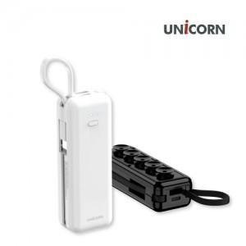 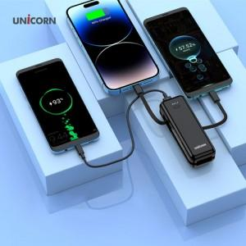 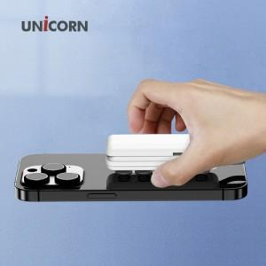

【상세/제작정보】

【인쇄/포장옵션】 | 레이저, 풀칼라 / 포장지포장

【공급단가】 | 수량 | 100~ | 300~ | 500~ | 1,000~ | 3,000~
*VAT별도 | 단가 | 9,690원 | 9,330원 | 8,970원 | 8,610원 | 8,400원

【상품 URL】 | https://easy1.co.kr:443/src/goods_detail.php?gdno=24710

